処理概要
テレフォンレポートシステム |  |  |  |  |  | 処理ID |  | 0 |  |  |  | 作成者 | 李梁 | 作成日 | 2014-07-17
２．処理概要 |  |  |  |  |  | 処理名称 |  | 通話率検索 |  |  |  | 査閲者 | 韓 | 査閲日 | 2014-07-17
 |  |  |  |  |  |  |  |  |  |  |  | 承認者 |  | 承認日

 | 処理フロー |  |  |  |  |  |  |  |  | 処理概要

M_Staff
M_Shop
M_Division M_Group
T_Party T_EvaByStaff
 |  |  |  |  |  |  |  |  |  | 【画面機能】
 |  |  |  |  |  |  |  |  |  | ・ | 画面上検索条件よって、通話率を検索する。

通話率検索

No |  | テーブル名称 | テーブルID | 編成 | I/O |  | 備考 |  | 特記事項
1 | M_事業部 |  | M_Division | DB | I
2 | M_グループ |  | M_Group | DB | I
3 | M_店舗 |  | M_Shop | DB | I
4 | M_社員 |  | M_Staff | DB | I
5 | T_挙式_パーティ |  | T_Party | DB | I
6 | T_挙式_スータフ |  | T_EvaByStaff | DB | I

画面遷移
テレフォンレポートシステム | 処理ID |  | 0 | 作成者 | 李梁 | 作成日 | 2014-07-17
３．画面遷移図 | 処理名称 |  | 通話率検索 | 査閲者 | 韓 | 査閲日 | 2014-07-17
 |  |  |  | 承認者 |  | 承認日

＜凡例＞
メインWindow
タブ
ポップアップ
■PopUp
××画面
○○△△
××画面
<VIEW0xxx>
○○△△
××画面
<VIEW0xxx>

通話率検索
通話率一覧
 |  | データがある場合に

 |  | 「検索」ボタン

［キャンセル］
［承認依頼取消］
［キャンセル］
［承認依頼］
［送付情報出力］
［送付情報出力］
［いいえ］
［いいえ］
［いいえ］
［いいえ］
［いいえ］

画面ｲﾒｰｼﾞ
テレフォンレポートシステム | 処理ID | 0 | 作成者 |  | 李梁 | 作成日 | 2014-07-17
５．画面ｲﾒｰｼﾞ | 処理名称 | 通話率検索 | 査閲者 |  | 韓 | 査閲日 | 2014-07-17
 |  |  | 承認者 |  |  | 承認日

画面レイアウト |  |  |  | 補足説明

 |  |  |  | [画面名]
 |  |  |  | 通話率検索

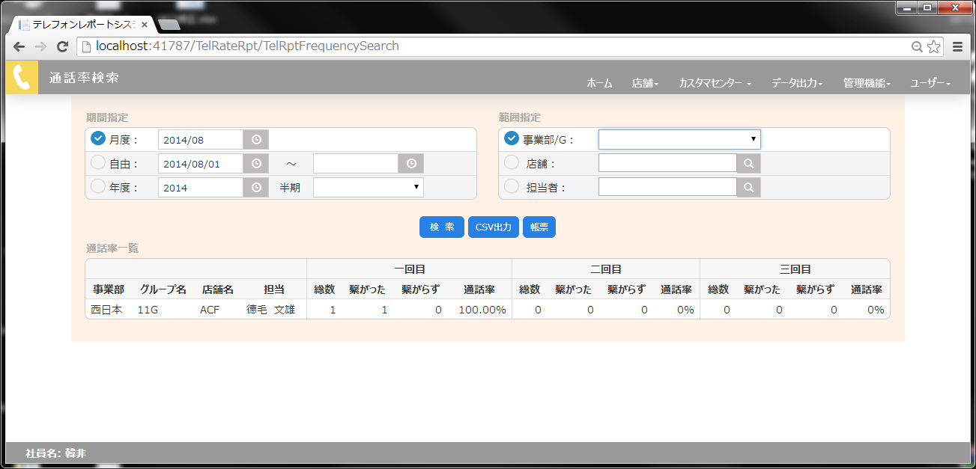
 |  |  |  | [初期表示]
 |  |  |  | 月度：当月
 |  |  |  | 自由：当月
 |  |  |  | 年度：当月
 |  |  |  | 半期：空白

 |  |  |  | 事業部/G:空白
 |  |  |  | 店舗：空白
 |  |  |  | 転倒者：空白

 |  |  |  | [検索]
 |  |  |  | ①自由の場合、日付前後をチェック
 |  |  |  | ②データを抽出
 |  |  |  | ③０件の場合、メッセージを表示。
 |  |  |  | ④件数が５００件以上の場合、メッセージを表示し、
 |  |  |  | 条件再設定を指示する。
 |  |  |  | ⑤正常範囲内の場合、テレフォンレポート画面
 |  |  |  | を開く。

